Sheet1
 |  | ９月 | 中部営業所

 | パトロール・協議会報告

令和7年 9月度安全衛生協議会報告です
協議会報告
各メーカー様の現場でのルールをしっかり
守るよう指示しました。
報告・連絡をスピーディーに行うよう指示しました。

協議会内容
・パトロール報告
・施工について
・お客様からの伝達
・事故、災害防止等
・現場退場について
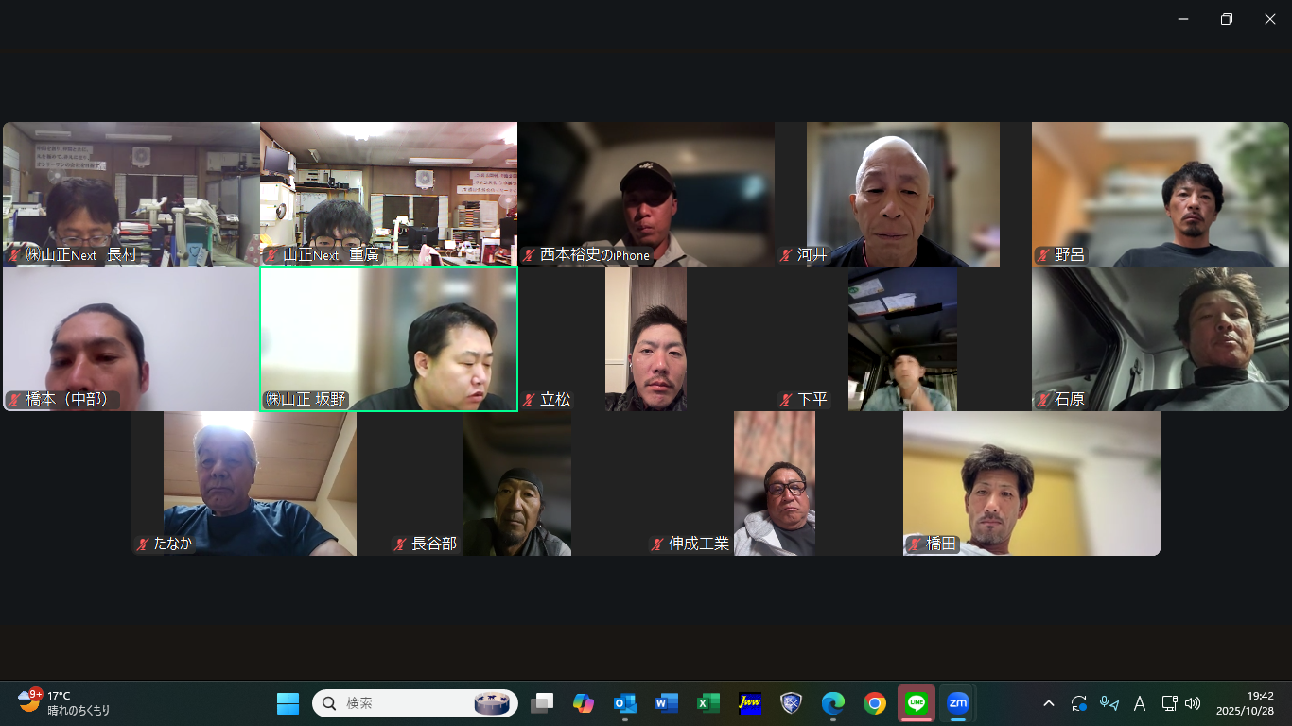

まとめ
夏が終わり、日が沈むのが早くなってきてます。
寒暖差が激しく、コロナ等流行ってくる時期でもありますので
体調管理に気を付けて安全作業でお願いします！

技術の高い職人が在籍してるため、お仕事お待ちしております！

